II D) 2
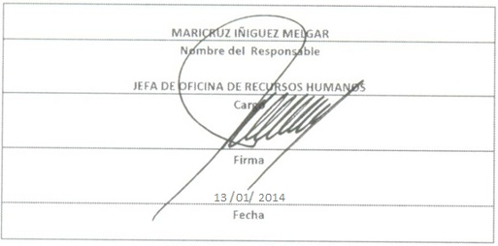
Formato: Movimientos de Plazas
Fondo de Aportaciones para la Educación Tecnológica y de Adultos/Instituto Nacional para la Educación de los Adultos (FAETA/INEA) |  |  |  |  |  |  |  |  |  |  |  |  |  |  |  | 4to. Trimestre

Entidad Federativa | RFC | CURP | Nombre | Origen Presupuestal de la plazas | Clave Presupuestal |  |  |  |  |  |  | Clave de nivel de puesto | Clave de nivel de sueldo | Zona Económica | Tipo de movimiento | Quincena Inicial | Quincena Final
 |  |  |  |  | Partida Presupuestal | Código de Pago | Clave de Unidad | Clave de Sub Unidad | Clave de Categoría | Horas Semana Mes | Número de Plaza

MEXICO | FEHL890310CV7 | FEHL890310MDFRRZ06 | FERNANDEZ HERNANDEZ LIZETTE | 1 | 83101 | 01 | 6 | 18 | A01806 | 00.0 | 15 | 2 | 3 | B | 1 | 201320 | 999999
MEXICO | PAPC87061435A | PAPC870614MMNSRR02 | PASTOR PERALTA CORINA LIZETH | 1 | 83101 | 01 | 9 | 59 | CF21865 | 00.0 | 15 | 2 | ZB | B | 1 | 201322 | 999999
MEXICO | EALC830812DJ4 | EALC830812MDFSPR05 | MARIA DEL CARMEN ESCALONA LOPEZ | 1 | 83101 | 1 | 6 | 23 | A01806 | 00.0 | 9 | 2 | 2 | B | 2 | 201319 | 201319

Total Personas : | 3 |  |  |  |  |  |  |  | Total Plazas : |  | 3

Fuente : Información proporcionada por las Entidades Federativas

